Sayfa1
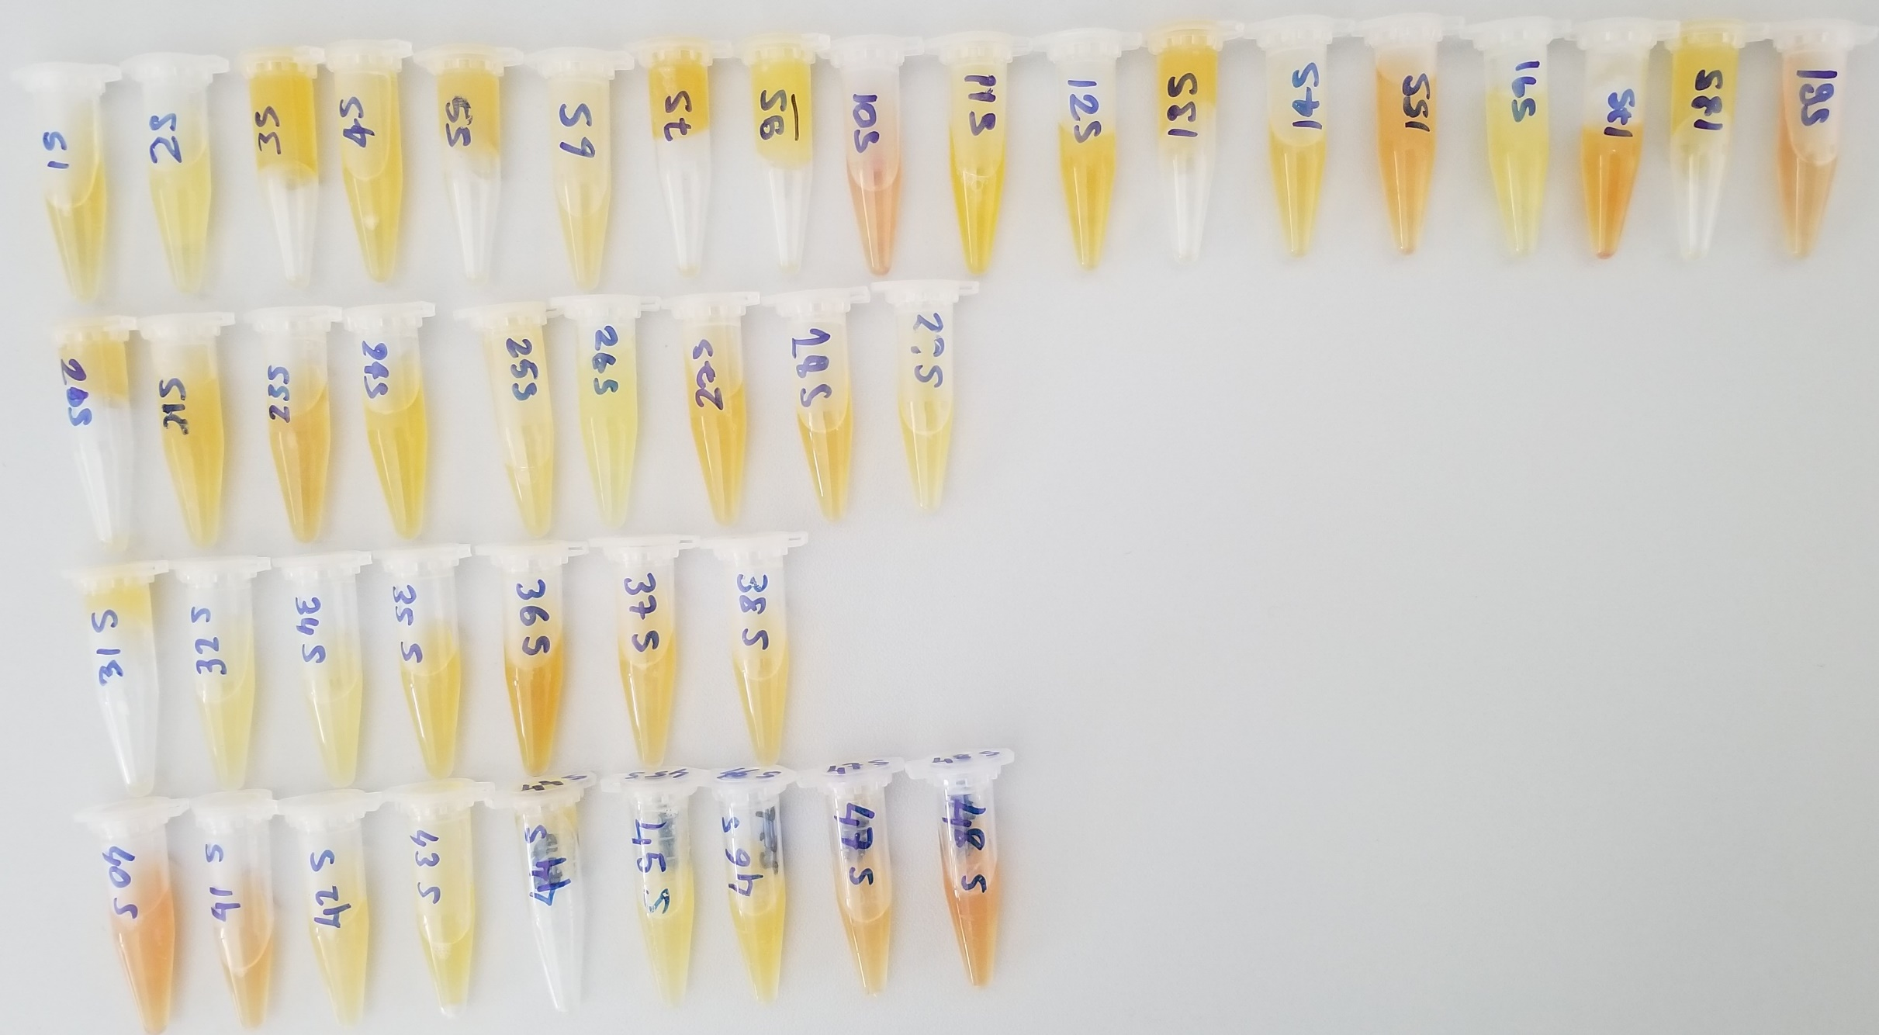
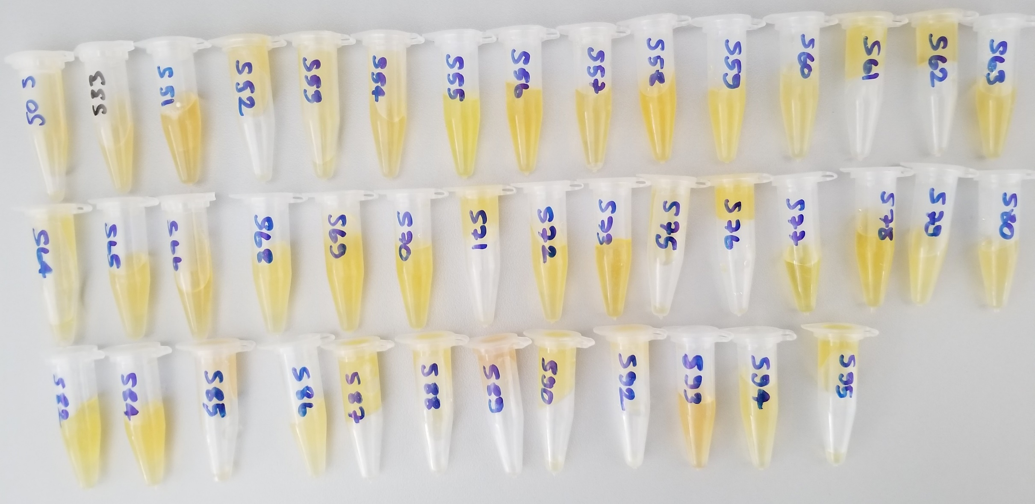
Numune | Total Thiol (µmol/L) | Native Thiol (µmol/L) | Tiyol Disülfit | TAS (mmol/L) | TOS (µmol/L) | OSI | Paraoxonase-1 (U/L) | IMA
15 | 366 | 231 | 67.5 | 2.48 | 2.39 | 0.10 | 407 | 0,69
25 | 781 | 372 | 204.5 | 2.77 | 2.08 | 0.08 | 483 | 0,8
35 | 445 | 224 | 110.5 | 2.17 | 1.42 | 0.07 | 113 | 0,62
45 | 457 | 209 | 124 | 2.11 | 3.77 | 0.18 | 56 | 0,64
55 | 327 | 190 | 68.5 | 2.21 | 3.36 | 0.15 | 382 | 0,72
65 | 606 | 195 | 205.5 | 2.44 | 2.32 | 0.10 | 303 | 0,4
75 | 572 | 279 | 146.5 | 2.1 | 4.51 | 0.21 | 126 | 0,64
95 | 559 | 239 | 160 | 2.12 | 2.5 | 0.12 | 335 | 0,64
105 | 731 | 258 | 236.5 | 2.47 | 18.15 | 0.73 | 394 | 0,62
115 | 530 | 205 | 162.5 | 2.27 | 2.64 | 0.12 | 907 | 0,55
125 | 510 | 238 | 136 | 2.13 | 4.11 | 0.19 | 430 | 0,72
135 | 543 | 257 | 143 | 2.6 | 2.51 | 0.10 | 169 | 0,67
145 | 648 | 245 | 201.5 | 2.09 | 4.06 | 0.19 | 336 | 0,68
155 | 996 | 352 | 322 | 2,11 | 8,63 | 0.41 | 853 | 0,6
165 | 712 | 277 | 217.5 | 2,25 | 2,63 | 0.12 | 273 | 0,77
175 | 646 | 170 | 238 | 2,47 | 8,09 | 0.33 | 414 | 0,74
185 | 685 | 326 | 179.5 | 2,33 | 1,56 | 0.07 | 317 | 0,61
195 | 700 | 234 | 233 | 2,18 | 11,56 | 0.53 | 440 | 0,51
205 | 716 | 305 | 205.5 | 2,89 | 3,27 | 0.11 | 108 | 0,68
215 | 547 | 189 | 179 | 2,04 | 3,64 | 0.18 | 147 | 0,6
235 | 515 | 281 | 117 | 2,44 | 6,56 | 0.27 | 98 | 0,64
245 | 652 | 128 | 262 | 2,17 | 1,94 | 0.09 | 137 | 0,65
255 | 963 | 232 | 365.5 | 2,36 | 2,95 | 0.13 | 458 | 0,43
265 | 519 | 185 | 167 | 1,72 | 3,14 | 0.18 | 92 | 0,77
275 | 926 | 98 | 414 | 2,1 | 4,72 | 0.22 | 158 | 0,74
285 | 832 | 172 | 330 | 2,12 | 5,73 | 0.27 | 462 | 0,66
2?5 | 1269 | 485 | 392 | 2,43 | 1,96 | 0.08 | 139 | 0,48
315 | 1052 | 160 | 446 | 2,14 | 2,41 | 0.11 | 70 | 0,54
325 | 968 | 392 | 288 | 2,23 | 2,14 | 0.10 | 35 | 0,61
345 | 867 | 98 | 384.5 | 1,92 | 3,45 | 0.18 | 274 | 0,25
355 | 1117 | 437 | 340 | 2,41 | 3,39 | 0.14 | 120 | 0,6
365 | 1049 | 408 | 320.5 | 2,45 | 13,35 | 0.54 | 219 | 0,63
375 | 981 | 422 | 279.5 | 2,21 | 5,35 | 0.24 | 116 | 0,61
385 | 855 | 348 | 253.5 | 2,44 | 6,41 | 0.26 | 537 | 0,57
405 | 1279 | 303 | 488 | 2,08 | 14,33 | 0.69 | 429 | 0,43
415 | 1026 | 278 | 374 | 2,22 | 14,48 | 0.65 | 373 | 0,58
425 | 765 | 405 | 180 | 2,48 | 2,36 | 0.10 | 537 | 0,32 | Lipemik numune
435 | 1096 | 452 | 322 | 2,2 | 2,45 | 0.11 | 121 | 0,51
445 | 903 | 73 | 415 | 2,26 | 5,03 | 0.22 | 547 | 0,65
455 | 1109 | 404 | 352.5 | 2,26 | 2,34 | 0.10 | 53 | 0,58
465 | 1517 | 169 | 674 | 2,39 | 3,03 | 0.13 | 126 | 0,45
475 | 1057 | 274 | 391.5 | 2,07 | 8,8 | 0.43 | 337 | 0,39
485 | 771 | 298 | 236.5 | 2,24 | 17,95 | 0.80 | 220 | 0,59
505 | 774 | 270 | 252 | 1,94 | 3,55 | 0.18 | 186 | 0,6
533 | 959 | 284 | 337.5 | 2,25 | 2,94 | 0.13 | 283 | 0,55
551 | 446 | 257 | 94.5 | 2,92 | 2,21 | 0.08 | 196 | 0,8
552 | 497 | 201 | 148 | 2,75 | 0,95 | 0.03 | 610 | 0,58
553 | 589 | 274 | 157.5 | 2,38 | 1,4 | 0.06 | 380 | 0,74
554 | 470 | 188 | 141 | 2,57 | 1,74 | 0.07 | 452 | 0,69
555 | 458 | 232 | 113 | 2,53 | 1,86 | 0.07 | 261 | 0,59
556 | 358 | 179 | 89.5 | 2,6 | 0,7 | 0.03 | 110 | 0,77
557 | 476 | 221 | 127.5 | 2,71 | 3,04 | 0.11 | 132 | 0,61
558 | 421 | 166 | 127.5 | 2,15 | 1,09 | 0.05 | 191 | 0,52
559 | 1167 | 113 | 527 | 2,3 | 1,28 | 0.06 | 305 | 0,05
560 | 486 | 223 | 131.5 | 2,23 | 2,29 | 0.10 | 79 | 0,57 |  | Lipemik numune
561 | 498 | 218 | 140 | 1,93 | 2,24 | 0.12 | 308 | 0,58
562 | 545 | 324 | 110.5 | 2,45 | 2,29 | 0.09 | 117 | 0,75
563 | 535 | 304 | 115.5 | 2,61 | 1,06 | 0.04 | 603 | 0,84
564 | 331 | 292 | 19.5 | 2,42 | 1,96 | 0.08 | 95 | 0,63
565 | 404 | 294 | 55 | 2,16 | 2,08 | 0.10 | 477 | 0,74
566 | 473 | 312 | 80.5 | 2,46 | 1,61 | 0.07 | 298 | 0,58
568 | 513 | 312 | 100.5 | 2,21 | 1,12 | 0.05 | 131 | 0,76
569 | 516 | 274 | 121 | 2,42 | 1,89 | 0.08 | 154 | 0,41
570 | 639 | 471 | 84 | 2,4 | 1,56 | 0.07 | 430 | 0,66
571 | 649 | 363 | 143 | 1,67 | 1,72 | 0.10 | 278 | 0,53
572 | 540 | 419 | 60.5 | 2,58 | 12,98 | 0.50 | 127 | 0,72
573 | 497 | 363 | 67 | 1,78 | 2,57 | 0.14 | 432 | 0,68
575 | 339 | 241 | 49 | 2,61 | 2,31 | 0.09 | 314 | 0,69
576 | 713 | 343 | 185 | 2,75 | 1,96 | 0.07 | 133 | 0,54
577 | 348 | 209 | 69.5 | 2,09 | 3,23 | 0.15 | 378 | 0,72
578 | 385 | 344 | 20.5 | 2,3 | 1,69 | 0.07 | 126 | 0,7
579 | 620 | 380 | 120 | 2,26 | 0,98 | 0.04 | 25 | 0,48 |  | Lipemik numune
580 | 426 | 346 | 40 | 2,22 | 1,97 | 0.09 | 97 | 0,76
582 | 561 | 323 | 119 | 2,86 | 1,11 | 0.04 | 399 | 0,61
584 | 550 | 237 | 156.5 | 2,61 | 1,88 | 0.07 | 119 | 0,63
585 | 653 | 366 | 143.5 | 2,39 | 5,85 | 0.24 | 118 | 0,5
586 | 644 | 156 | 244 | 2,24 | 0,96 | 0.04 | 402 | 0,6 |  | Lipemik numune
587 | 681 | 342 | 169.5 | 2,69 | 1,51 | 0.06 | 367 | 0,64
588 | 530 | 209 | 160.5 | 2,56 | 0,88 | 0.03 | 572 | 0,78
589 | 827 | 199 | 314 | 2,4 | 7,82 | 0.33 | 303 | 0,44
590 | 566 | 188 | 189 | 2,76 | 2,09 | 0.08 | 174 | 0,75
592 | 1039 | 169 | 435 | 2,71 | 3,42 | 0.13 | 142 | -0,03 |  | Lipemik numune
593 | 493 | 179 | 157 | 2,35 | 4,72 | 0.20 | 227 | 0,74
594 | 468 | 250 | 109 | 2,17 | 22,71 | 1.05 | 129 | 1,17
595 | 1165 | 135 | 515 | 2,04 | 2,13 | 0.10 | 325 | 0,83

 |  |  | Çalışılan testler "RELASSAY" markadır. Çalışma yapılan tam otomatik biyokimya cihazı Mindray BS300'dür.

